成本（静态）
序号 | 项目 | 测算值 | 说明
1 | 折旧及摊销成本 | 7442045 | 根据估价委托人提供的《北京市保障性住房建设投资中心财产一切险保险单（2020-2021年度）-怡景名苑》及介绍，该项目总建设费用约为342254618元。该项目为钢混结构，非生产用房经济耐用年限为 60 年，将建设成本按直线法折算至每年，即342254618÷60=5704244元。 | 446522670 | 7442045
2 | 运营费用（元） | 6285551 | 2=2.1+2.2+2.3
2.1 | 维修费（元） | 1786091 | 主要包括室内部分及附属设施设备、公用部位 和共用设施设备及相关场地的维修运行费用， 参考同类项目测算，一般取值为1-2元/平方米·月，本次取值为1.5元/平方米·月，则1.5×12×67922.53=1222606元。 | 99227.26 | 1786090.68
2.2 | 保险费（元） | 22326 | 指房屋产权人为使自己的房产避免意外损失而向保险公司支付的费用，根据估价委托人提供的《北京市保障性住房建设投资中心财产一切险保险单（2020-2021年度）-怡景名苑》，保险费用为25669元。 | 25669.1
2.3 | 物业费(元) | 4477134 | 该项目为公租房，根据估价委托人提供的《基础信息台账》，物业费水平为2.38元/平方米/月计算，则年物业费用为 2.38×67922.53×12=1939867元。 | 4477133.9712 | 3.76 |  | 国瑞瑞福园儿，然后物业费是三块七毛六嗯，采暖是30块钱，是政的那种，是今年六月份入住的，现在入住率就30%-40%。
3 | 管理成本(元) | 1392987 | 3=3.1+3.2+3.3
3.1 | 管理费（元） | 952582 | 指运营管理机构人员、办公等的正常开支费用，参考同类项目测算，按年租金成本收益的 2%测算，即40753518×2%=815070元。 | 47629085 | 952582
3.2 | 利息(元) | 0 | 指新建、改建、收购公租房所需资金的资金成本，公租房项目资金由两部分组成，一部分为财政拨款的自有资金，占30%；另一部分为银行贷款资金，占70%。其中70%贷款资金贷款期限一般为15年或20年，到期后继续续贷，只付息不还本，本次测算利息为70%资金，5年期贷款利率下的单位年利息，公租房项目贷款政府对贷款利息给与10%的下浮。故本次利息为170699元。 | 5209431.15 | 0.04275 | 222703.18166
3.3 | 利润(元) | 440405 | 公共租赁住房项目属于保障性住房，不以获取利润为主要目的，参照保本微利原则记取利润率，以折旧及摊销成本、运营费用、管理费用、利息之和为基数的3%测算开发利润,即(5704244+3188142+815070+170699)×3%=296345元。
4 | 年成本收益（元） | 15120583 | 4=1+2+3
5 | 月成本收益(元/平方米·月) | 13 | 5=4÷公租房建筑面积÷12个月

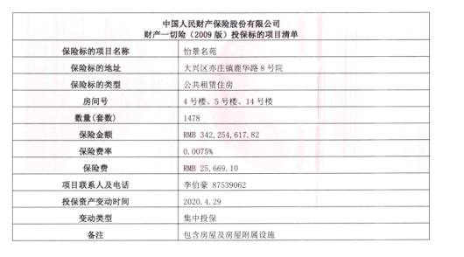

瀛海家园
瀛海家园中指数据
时间 | 时间 | 样本数量 | 不含物业费、不含供暖费平均租金单价 | 样本数量 | 不含物业费，不含取暖费
2020年三季度 |  |  |  | 2 | 39.1 | 瀛海家园 | 平均月租金 | 权重 | 结论
 | 2020-08-01 | 1 | 38.9 |  |  | 中指 | 38.95 |  | 42.67
 | 2020-09-01 | 1 | 39.29 |  |  | 城研中心 | 46.79
2020年四季度 | 2020-10-01 | 2 | 38.3 | 7 | 38.58 | 市场数据 | 42.27
 | 2020-11-01 | 3 | 38.7
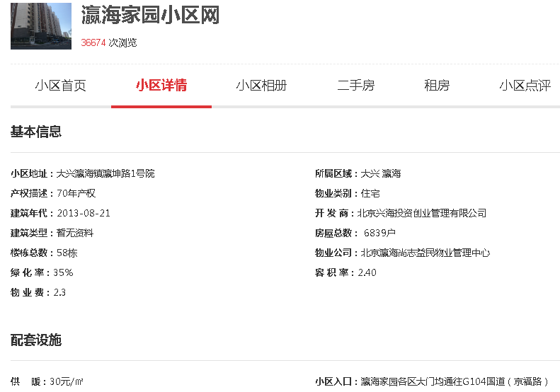
 | 2020-12-01 | 2 | 38.75
2021年一季度 | 2021-01-01 | 2 | 38.13 | 7 | 38.21
 | 2021-02-01 | 3 | 38
 | 2021-03-01 | 2 | 38.49
2021年二季度 | 2021-04-01 | 2 | 39.1 | 8 | 38.82 | 43.75
 | 2021-05-01 | 3 | 38.17 |  |  | 51.59
 | 2021-06-01 | 3 | 39.18 |  |  | 47.07
2021年三季度（7月） | 2021-07-01 | 0 | 40.06 | 1 | 40.06 | 47.47
平均月租金 |  |  |  |  | 38.95

瀛海家园城研中心提供数据
时间 | 时间 | 样本数量 | 不含物业费、不含供暖费平均租金单价 | 样本数量 | 不含物业费，不含取暖费
2020年三季度 |  |  |  | 0 | 62.27
 | 2020-08-01 |  | 62.27053224
 | 2020-09-01 |  | ——
2020年四季度 | 2020-10-01 |  | 35.02945828 | 0 | 39.76
 | 2020-11-01 |  | 44.49310481
 | 2020-12-01 |  | ——
2021年一季度 | 2021-01-01 |  | —— | 0 | 37.6
 | 2021-02-01 |  | 37.60368306
 | 2021-03-01 |  | ——
2021年二季度 | 2021-04-01 |  | 46.7995872 |  | 47.52
 | 2021-05-01 |  | 46.79958273
 | 2021-06-01 |  | 48.97247521
2021年三季度（7月） | 2021-07-01 |  | —— | 0 | ——
平均月租金 |  |  |  |  | 46.79

瀛海家园市场调查数据
时间 | 时间 | 样本数量 | 不含物业费、不含供暖费平均租金单价 | 样本数量 | 不含物业费，不含取暖费
2020年三季度 |  |  |  | 2 | 36.60
 | 2020-08-01 | 1 | 38.79 |  |  |  |  |  |  |  | 41.40
 | 2020-09-01 | 1 | 34.41 |  |  | 物业费 | 2.3 | 元/平方米/月 |  |  | 48.26
2020年四季度 | 2020-10-01 | 2 | 41.96 | 8 | 43.46 | 取暖费 | 30 | 元/平方米/年 |  |  | 47.15
 | 2020-11-01 | 4 | 44.47 |  |  |  | 2.5 |  |  |  | 45.96
 | 2020-12-01 | 2 | 43.96 |  |  |  |  |  |  |  | 52.60
2021年一季度 | 2021-01-01 | 2 | 38.42 | 5 | 42.35 |  |  |  |  | 8 | 47.07
 | 2021-02-01 | 2 | 41.80 |  |  |  |  |  |  | 10
 | 2021-03-01 | 1 | 46.84 |  |  |  |  |  |  | 11
2021年二季度 | 2021-04-01 | 2 | 40.97 | 4 | 41.16 |  |  |  |  | 2
 | 2021-05-01 | 2 | 41.35 |  |  |  |  |  |  | 4
 | 2021-06-01 | 0 | —— |  |  |  |  |  |  | 5
2021年三季度（7月） | 2021-07-01 | 4 | 47.80 | 4 | 47.80 |  |  |  |  | 6
平均月租金 |  |  |  |  | 42.27

日期 | 面积 | 价格 | 单价 | 户型 | 朝向 | 楼层
2021-07-25 | 59 | 3166 | 53.661016949 | 一居室 | 南北 | 低/15
2021-07-23 | 59 | 3100 | 52.542372881 | 一居室 | 南 | 低/15
2021-07-09 | 60 | 3200 | 53.333333333 | 一居室 | 南 | 中/15
2021-07-04 | 59 | 3000 | 50.847457627 | 一居室 | 南北 | 中/15
2021-05-06 | 86 | 3500 | 40.697674419 | 二居室 | 南北 | 低/15
2021-05-02 | 58.14 | 3000 | 51.599587203 | 一居室 | 南北 | 高/15
2021-04-09 | 86 | 3500 | 40.697674419 | 二居室 | 南北 | 低/15
2021-04-01 | 59 | 3000 | 50.847457627 | 一居室 | 南北 | 中/15
2021-03-19 | 58.1 | 3000 | 51.635111876 | 一居室 | 南北 | 高/15
2021-02-15 | 78 | 3500 | 44.871794872 | 一居室 | 南北 | 高/15
2021-02-05 | 60 | 2900 | 48.333333333 | 一居室 | 南北 | 中/15
2021-01-07 | 58 | 2800 | 48.275862069 | 一居室 | 南北 | 中/15
2021-01-05 | 78.6 | 3000 | 38.167938931 | 二居室 | 南北 | 低/15
2020-12-13 | 60 | 2800 | 46.666666667 | 一居室 | 南北 | 高/15
2020-12-13 | 59 | 3000 | 50.847457627 | 一居室 | 南北 | 中/15
2020-11-28 | 59.51 | 3000 | 50.411695513 | 一居室 | 南 | 低/15
2020-11-21 | 59 | 2900 | 49.152542373 | 一居室 | 南 | 中/15
2020-11-15 | 59 | 3000 | 50.847457627 | 一居室 | 南 | 低/15
2020-11-07 | 60 | 2800 | 46.666666667 | 一居室 | 南 | 高/15
2020-10-19 | 58.14 | 3000 | 51.599587203 | 一居室 | 南北 | 高/15
2020-10-13 | 83.5 | 3500 | 41.916167665 | 二居室 | 南北 | 低/15
2020-09-25 | 85 | 3333 | 39.211764706 | 二居室 | 南北 | 高/15
2020-08-26 | 78 | 3400 | 43.58974359 | 二居室 | 南北 | 高/15
2020-07-20 | 59 | 3100 | 52.542372881 | 一居室 | 南北 | 中/15
2020-07-19 | 86 | 3500 | 40.697674419 | 二居室 | 南北 | 中/15

序号 | 小区名称 | 出租日期 | 建筑面积（㎡） | 装修 | 楼层 | 租金（元/㎡·月）
1 | 瀛海家园 | 2021-07-25 | 59 | 精装修 | 低/15 | 3166
2 | 瀛海家园 | 2021-07-23 | 59 | 精装修 | 低/15 | 3100
3 | 瀛海家园 | 2021-07-09 | 60 | 精装修 | 中/15 | 3200
4 | 瀛海家园 | 2021-07-04 | 59 | 精装修 | 中/15 | 3000
5 | 瀛海家园 | 2021-05-06 | 86 | 精装修 | 低/15 | 3500
6 | 瀛海家园 | 2021-05-02 | 58.14 | 精装修 | 高/15 | 3000
7 | 悦廷 | 2021-04-09 | 86 | 精装修 | 低/15 | 3500
8 | 悦廷 | 2021-04-01 | 59 | 精装修 | 中/15 | 3000
9 | 悦廷 | 2021-03-19 | 58.1 | 精装修 | 高/15 | 3000
10 | 悦廷 | 2021-02-15 | 78 | 精装修 | 高/15 | 3500
11 | 悦廷 | 2021-02-05 | 60 | 精装修 | 中/15 | 2900
12 | 悦廷 | 2021-01-07 | 58 | 精装修 | 中/15 | 2800
13 | 悦廷 | 2021-01-05 | 78.6 | 精装修 | 低/15 | 3000
14 | 悦廷 | 2020-12-13 | 60 | 精装修 | 高/15 | 2800
15 | 悦廷 | 2020-12-13 | 59 | 精装修 | 中/15 | 3000
16 | 悦廷 | 2020-11-28 | 59.51 | 精装修 | 低/15 | 3000
17 | 悦廷 | 2020-11-21 | 59 | 精装修 | 中/15 | 2900
18 | 悦廷 | 2020-11-15 | 59 | 精装修 | 低/15 | 3000
19 | 悦廷 | 2020-11-07 | 60 | 精装修 | 高/15 | 2800
20 | 悦廷 | 2020-10-19 | 58.14 | 精装修 | 高/15 | 3000
21 | 悦廷 | 2020-10-13 | 83.5 | 精装修 | 低/15 | 3500
22 | 悦廷 | 2020-09-25 | 85 | 精装修 | 高/15 | 3333
23 | 悦廷 | 2020-08-26 | 78 | 精装修 | 高/15 | 3400
24 | 悦廷 | 2020-07-20 | 59 | 精装修 | 中/15 | 3100
25 | 悦廷 | 2020-07-19 | 86 | 精装修 | 中/15 | 3500

时间 | 样本数量 | 租金平均单价（元/平方米·月）（不含物业费、不含取暖费）
2020年三季度 | 3 | 39.1
2020年四季度 | 2 | 38.58
2021年一季度 | 4 | 38.21
202年二季度 | 2 | 38.82
2021年三季度（7月） | 1 | 40.06
平均月租金 |  | 38.95

三槐家园
三槐家园中指数据
时间 | 时间 | 样本数量 | 不含物业费、不含供暖费平均租金单价 | 样本数量 | 不含物业费、不含供暖费平均租金单价
2020年三季度 |  |  |  | 5 | 42.03 | 三槐家园 | 平均月租金 | 权重 | 结论
 | 2020-08-01 |  | 43.45 |  |  | 中指 | 39.49 |  | 38.89
 | 2020-09-01 |  | 40.61 |  |  | 城研中心 | 37.91
2020年四季度 | 2020-10-01 |  | 39.28 | 2 | 38.24 | 市场数据 | 39.26
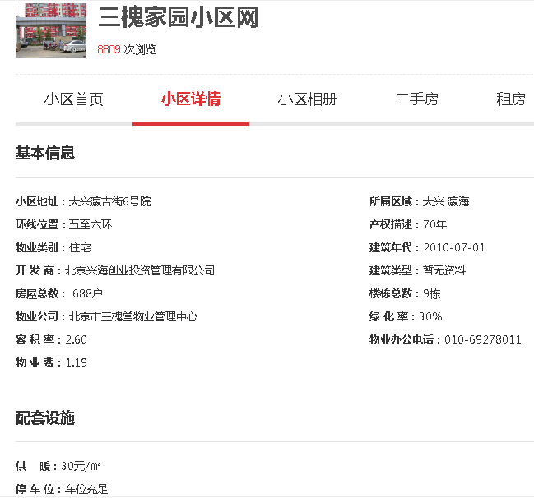
 | 2020-11-01 |  | 37.99
 | 2020-12-01 |  | 37.46
2021年一季度 | 2021-01-01 |  | 38.31 | 4 | 38.78 | 43.18
 | 2021-02-01 |  | 38.15 |  |  | 41.60
 | 2021-03-01 |  | 39.89 |  |  | 42.95
2021年二季度 | 2021-04-01 |  | 38.91 | 3 | 38.89 | 42.58
 | 2021-05-01 |  | 38.87
 | 2021-06-01 |  | ——
2021年三季度（7月） | 2021-07-01 |  | —— | —— | ——
平均月租金 |  |  |  |  | 39.49

三槐家园城研中心提供数据
时间 | 时间 | 样本数量 | 不含物业费、不含供暖费平均租金单价 | 样本数量 | 不含物业费、不含供暖费平均租金单价
2020年三季度 | 2020-07-01 |  | —— | 0 | 35.80
 | 2020-08-01 |  | ——
 | 2020-09-01 |  | 35.80167131
2020年四季度 | 2020-10-01 |  | 37.32845547 | 0 | 38.34
 | 2020-11-01 |  | 39.34234598
 | 2020-12-01 |  | ——
2021年一季度 | 2021-01-01 |  | —— | 0 | 40.96
 | 2021-02-01 |  | 38.81295159
 | 2021-03-01 |  | 43.10344892
2021年二季度 | 2021-04-01 |  | —— |  | 36.54
 | 2021-05-01 |  | 36.54450971
 | 2021-06-01 |  | ——
2021年三季度（7月） | 2021-07-01 |  | —— | 0 | ——
平均月租金 |  |  |  |  | 37.91

三槐家园市场调查数据
时间 | 时间 | 样本数量 | 不含物业费、不含供暖费平均租金单价 | 样本数量 | 不含物业费、不含供暖费平均租金单价
2020年三季度 |  |  |  | 6 | 39.41
 | 2020-08-01 | 2 | 39.17 |  |  |  | 物业费 | 1.19 | 元/平方米/月 | 40.60
 | 2020-09-01 | 4 | 39.65 |  |  |  | 取暖费 | 30 | 元/平方米/年 | 37.69
2020年四季度 | 2020-10-01 | 4 | 39.09 | 7 | 36.50 |  |  | 2.5 |  | 40.00
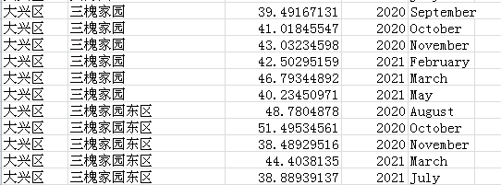
 | 2020-11-01 | 2 | 38.14 |  |  |  |  |  |  | 43.49
 | 2020-12-01 | 1 | 32.27
2021年一季度 | 2021-01-01 | 1 | 37.98 | 5 | 38.81 |  |  |  |  | 40.45
 | 2021-02-01 | 3 | 40.77
 | 2021-03-01 | 1 | 37.69
2021年二季度 | 2021-04-01 | 0 | —— | 4 | 42.30
 | 2021-05-01 | 2 | 42.91
 | 2021-06-01 | 2 | 41.69
2021年三季度（7月） | 2021-07-01 | 0 | —— | —— | ——
平均月租金 |  |  |  |  | 39.26

日期 | 面积 | 价格 | 单价 | 户型 | 装修 | 楼层
2021-06-13 | 85.11 | 3600 | 42.298202326 | 二居室 | 精装修 | 中/5
2021-06-07 | 61.91 | 3000 | 48.457438217 | 一居室 | 精装修 | 高/9
2021-05-15 | 85 | 3500 | 41.176470588 | 二居室 | 精装修 | 中/10
2021-05-11 | 61.5 | 3200 | 52.032520325 | 一居室 | 精装修 | 中/10
2021-03-25 | 87 | 3600 | 41.379310345 | 二居室 | 精装修 | 低/10
2021-02-25 | 83.04 | 4200 | 50.578034682 | 二居室 | 精装修 | 中/10
2021-02-21 | 85 | 3600 | 42.352941176 | 二居室 | 精装修 | 高/9
2021-02-10 | 89 | 3600 | 40.449438202 | 二居室 | 精装修 | 高/10
2021-01-11 | 84 | 3500 | 41.666666667 | 二居室 | 精装修 | 高/10
2020-12-15 | 89 | 3200 | 35.95505618 | 二居室 | 精装修 | 高/10
2020-11-10 | 86 | 3800 | 44.186046512 | 二居室 | 精装修 | 高/9
2020-11-04 | 114 | 4500 | 39.473684211 | 三居室 | 精装修 | 低/10
2020-10-25 | 62 | 2900 | 46.774193548 | 一居室 | 精装修 | 高/9
2020-10-18 | 84 | 3700 | 44.047619048 | 一居室 | 精装修 | 中/10
2020-10-16 | 108 | 4300 | 39.814814815 | 三居室 | 精装修 | 中/10
2020-10-11 | 84 | 3400 | 40.476190476 | 二居室 | 精装修 | 低/10
2020-09-26 | 86 | 3500 | 40.697674419 | 二居室 | 精装修 | 低/10
2020-09-14 | 109 | 4500 | 41.28440367 | 三居室 | 精装修 | 高/10
2020-09-13 | 48 | 2500 | 52.083333333 | 一居室 | 精装修 | 中/10
2020-09-11 | 84 | 3300 | 39.285714286 | 二居室 | 精装修 | 低/10
2020-08-17 | 67.66 | 2900 | 42.861365652 | 一居室 | 精装修 | 高/5
2020-08-15 | 67.66 | 2900 | 42.861365652 | 一居室 | 精装修 | 中/5
 |  |  |  | 二居室 | 精装修 | 高/10
 |  |  |  | 二居室 | 精装修 | 中/10

序号 | 小区名称 | 出租日期 | 建筑面积（㎡） | 装修 | 朝向 | 租金（元/㎡·月）
1 | 三槐家园 | 2021-06-13 | 85.11 | 精装修 | 南北 | 3600
2 | 三槐家园 | 2021-06-07 | 61.91 | 精装修 | 南 | 3000
3 | 三槐家园 | 2021-05-15 | 85 | 精装修 | 南北 | 3500
4 | 三槐家园 | 2021-05-11 | 61.5 | 精装修 | 南 | 3200
5 | 三槐家园 | 2021-03-25 | 87 | 精装修 | 南北 | 3600
6 | 三槐家园 | 2021-02-25 | 83.04 | 精装修 | 南北 | 4200
7 | 三槐家园 | 2021-02-21 | 85 | 精装修 | 南北 | 3600
8 | 三槐家园 | 2021-02-10 | 89 | 精装修 | 南北 | 3600
9 | 三槐家园 | 2021-01-11 | 84 | 精装修 | 南北 | 3500
10 | 三槐家园 | 2020-12-15 | 89 | 精装修 | 南北 | 3200
11 | 三槐家园 | 2020-11-10 | 86 | 精装修 | 南北 | 3800
12 | 三槐家园 | 2020-11-04 | 114 | 精装修 | 南北 | 4500
13 | 三槐家园 | 2020-10-25 | 62 | 精装修 | 南 | 2900
14 | 三槐家园 | 2020-10-18 | 84 | 精装修 | 南北 | 3700
15 | 三槐家园 | 2020-10-16 | 108 | 精装修 | 南北 | 4300
16 | 三槐家园 | 2020-10-11 | 84 | 精装修 | 南北 | 3400
17 | 三槐家园 | 2020-09-26 | 86 | 精装修 | 南北 | 3500
18 | 三槐家园 | 2020-09-14 | 109 | 精装修 | 南北 | 4500
19 | 三槐家园 | 2020-09-13 | 48 | 精装修 | 南 | 2500
20 | 三槐家园 | 2020-09-11 | 84 | 精装修 | 南北 | 3300
21 | 三槐家园 | 2020-08-17 | 67.66 | 精装修 | 南 | 2900
22 | 三槐家园 | 2020-08-15 | 67.66 | 精装修 | 南 | 2900

时间 | 样本数量 | 租金平均单价（元/平方米·月）（不含物业费、不含取暖费）
2020年三季度 | 3 | 43.22
2020年四季度 | 4 | 39.43
2021年一季度 | 4 | 39.97
202年二季度 | 2 | 40.08
2021年三季度（7月） | —— | ——
平均月租金 |  | 40.68

玉璟园
玉璟园中指数据
时间 | 时间 | 样本数量 | 不含物业费、不含供暖费平均租金单价 | 样本数量 | 不含物业费、不含供暖费平均租金单价
2020年三季度 |  |  |  | 3 | 38.05 | 玉璟园 | 平均月租金 | 权重 | 结论
 | 2020-08-01 |  | 37.88 |  |  | 中指 | 38.75 |  | 37.91
 | 2020-09-01 |  | 38.22 |  |  | 城研中心 | 36.61
2020年四季度 | 2020-10-01 |  | 38.59 | 2 | 38.85 | 市场数据 | 38.37
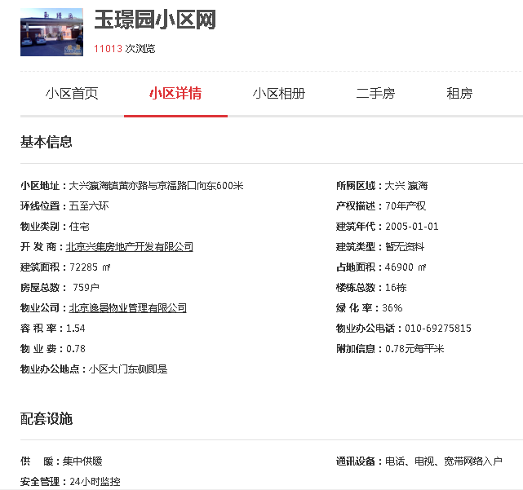
 | 2020-11-01 |  | 40.73
 | 2020-12-01 |  | 37.22
2021年一季度 | 2021-01-01 |  | 38.48 | 5 | 38.30 | 42.03
 | 2021-02-01 |  | 37.94 |  |  | 39.89
 | 2021-03-01 |  | 38.49 |  |  | 41.65
2021年二季度 | 2021-04-01 |  | 38.26 | 4 | 39.80 | 41.19
 | 2021-05-01 |  | 41.34
 | 2021-06-01 |  | ——
2021年三季度（7月） | 2021-07-01 |  | —— | —— | ——
平均月租金 |  |  |  |  | 38.75

玉璟园城研中心提供数据
时间 | 时间 | 样本数量 | 不含物业费、不含供暖费平均租金单价 | 样本数量 | 不含物业费、不含供暖费平均租金单价
2020年三季度 | 2020-07-01 |  | —— | 0 | 35.37
 | 2020-08-01 |  | ——
 | 2020-09-01 |  | 35.3691795
2020年四季度 | 2020-10-01 |  | 36.96595102 | 0 | 36.26
 | 2020-11-01 |  | 35.56051926
 | 2020-12-01 |  | ——
2021年一季度 | 2021-01-01 |  | 36.128867 | 0 | 38.41
 | 2021-02-01 |  | 41.89391959
 | 2021-03-01 |  | 37.21600406
2021年二季度 | 2021-04-01 |  | 34.33507788 |  | 35.79
 | 2021-05-01 |  | 36.03392627
 | 2021-06-01 |  | 37.01550034
2021年三季度（7月） | 2021-07-01 |  | 37.23700048 | 0 | 37.24
平均月租金 |  |  |  |  | 36.61

玉璟园市场调查数据
时间 | 时间 | 样本数量 | 含物业费、含供暖费平均租金单价 | 样本数量 | 不含物业费、不含供暖费平均租金单价
2020年三季度 | 2020-07-01 | 1 | —— | 7 | 37.85
 | 2020-08-01 | 2 | 37.01 |  |  |  | 物业费 | 0.78 | 元/平方米/月
 | 2020-09-01 | 4 | 38.68 |  |  |  | 取暖费 | 30 | 元/平方米/年
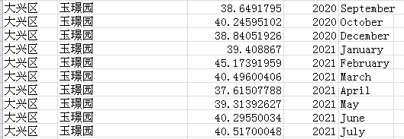
2020年四季度 | 2020-10-01 | 2 | 41.11 | 6 | 38.35 |  |  | 2.5
 | 2020-11-01 | 1 | 37.18 |  |  |  | 38.63 |  |  | 9
 | 2020-12-01 | 3 | 36.77 |  |  |  | 39.13 |  |  | 10
2021年一季度 | 2021-01-01 | 3 | 37.99 | 9 | 39.36 |  | 40.14 |  |  | 11
 | 2021-02-01 | 1 | 43.60 |  |  |  | 37.14 |  |  | 1
 | 2021-03-01 | 5 | 36.49 |  |  |  | 40.72 |  |  | 2
2021年二季度 | 2021-04-01 | 6 | 35.45 | 16 | 36.36 |  | 39.15 |  |  | 3
 | 2021-05-01 | 6 | 37.26 |  |  |  |  |  |  | 4
 | 2021-06-01 | 4 | 36.37 |  |  |  |  |  |  | 5
2021年三季度（7月） | 2021-07-01 | 3 | 39.94 | 3 | 39.94 |  |  |  |  | 6
平均月租金 |  |  |  |  | 38.37 |  |  |  |  | 7

日期 | 面积 | 价格 | 单价 | 户型 | 装修 | 楼层
2021-07-28 | 123 | 5100 | 41.463414634 | 三居室 | 普通装修 | 高/5
2021-07-22 | 89 | 3600 | 40.449438202 | 二居室 | 普通装修 | 中/5
2021-07-14 | 67 | 3200 | 47.76119403 | 一居室 | 普通装修 | 低/9
2021-06-27 | 95.13 | 4000 | 42.047724167 | 二居室 | 普通装修 | 高/6
2021-06-23 | 111 | 4300 | 38.738738739 | 三居室 | 普通装修 | 高/6
2021-06-13 | 89 | 3338 | 37.505617978 | 二居室 | 普通装修 | 中/6
2021-06-06 | 89.34 | 3600 | 40.295500336 | 二居室 | 普通装修 | 低/6
2021-05-23 | 125 | 5000 | 40 | 三居室 | 普通装修 | 中/5
2021-05-17 | 89 | 3400 | 38.202247191 | 二居室 | 普通装修 | 中/5
2021-05-10 | 111 | 4100 | 36.936936937 | 三居室 | 普通装修 | 高/6
2021-05-09 | 68 | 3300 | 48.529411765 | 一居室 | 普通装修 | 中/9
2021-05-04 | 89.46 | 3700 | 41.359266711 | 二居室 | 普通装修 | 中/5
...

